Modelo Nómina

DESCUBRE MÁS PLANTILLAS DE JUSTEXW
 | PLANTILLA NÓMINA - RECIBO DE SALARIO



 |  | Empresa: |  |  |  |  |  |  |  | Trabajador:
    
 |  | Domicilio: |  |  |  |  |  |  |  | NIF: |  |  |  | Nº Afiliación Seguridad Social:

 |  | CIF: |  |  | CCC Seguridad Social: |  |  |  |  | Categoría profesional: |  |  |  |  |  | Grupo de cotización: |  | Nº Libro Matrícula:


 |  | Periodo de liquidación: |  |  |  | De | 2020-01-01 | a | 31 de enero |  |  |  |  |  |  |  | Nº días/horas: | 31


 |  | I. DEVENGOS

 |  | 1. Percepciones salariales

 |  |  | Salario base…………………………………………………………………………………………..……… |  |  |  |  |  |  |  |  |  | 1,900.00 €
 |  |  | Complementos salariales
 |  |  | Complemento nocturnidad |  |  |  | …………………………………………………………………………………
 |  |  | Antiguedad |  |  |  | ………………………………………………………………………………… |  |  |  |  |  | 266.00 €

 |  |  | Plus de dedicacion |  |  |  | ………………………………………………………………………………… |  |  |  |  |  | 200.00 €
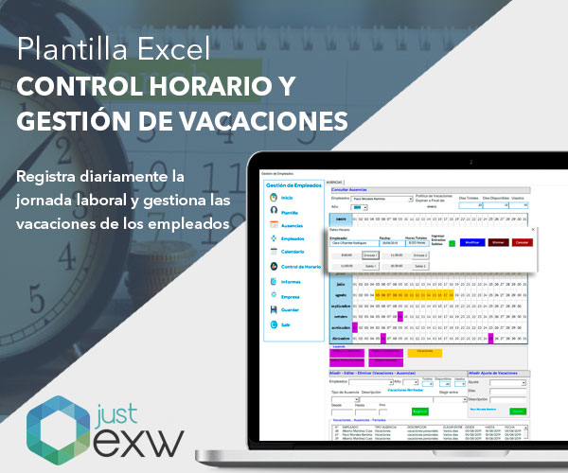
 |  |  |  |  |  |  | …………………………………………………………………………………
 |  |  |  |  |  |  | …………………………………………………………………………………

 |  |  | Horas extraordinarias……………………………………………………...……………………………………….

 |  |  | Gratificaciones extraordinarias……………………………………………………………………………………………..

 |  |  | Salario en especie………………………………………………………………………………………………………..

 |  | 2. Percepciones no salariales

 |  |  | Indemnizaciones o suplidos
 |  |  |  |  |  |  | …………………………………………………………..…………….
 |  |  |  |  |  |  | ………………………………………………………………………………..
 |  |  | Prestaciones e indemnizaciones de la Seguridad Social
 |  |  |  |  |  |  | …………………………………………………………………………..
 |  |  | Indemnizaciones por traslados, suspensiones o despidos
 |  |  |  |  |  |  | ………………………………………………………………………….
 |  |  | Otras percepciones no salariales
 |  |  | Plus transporte |  |  |  | …………………………………………………………………………… |  |  |  |  |  | 65.00 €

 |  |  |  |  |  |  |  |  |  |  |  |  |  |  | TOTAL DEVENGADO: | 2,431.00 €

 |  | II. DEDUCCIONES

 |  |  | 1. Aportaciones del trabajador a las cotizaciones de la Seguridad Social y conceptos de recaudación conjunta

 |  |  | Contingencias comunes……………………………………………………….………… |  |  |  |  |  | 4.70% | ………. |  |  | 128.17 €
 |  |  | Desempleo………………………………………………………………………………………… |  |  |  |  |  | 1.55% | ………. |  |  | 42.27 €
 |  |  | Formación profesional………………………………………………………………………. |  |  |  |  |  | 0.10% | ………. |  |  | 2.73 €
 |  |  | Horas extraordinarias por fuerza mayor……………………………………………………… |  |  |  |  |  | 2.00% | ……….
 |  |  | Otras horas extraordinarias…………………………………………………………………………… |  |  |  |  |  | 4.70% | ……….
 |  |  |  |  |  |  |  |  |  |  |  | Total aportaciones: | 173.16 €

 |  |  | 2. Impuesto sobre la Renta de las Personas Físicas………………………..…. |  |  |  |  |  | 18.00% | ………. |  |  | 425.88 €
 |  |  | 3. Anticipos…………………………………………..………………………..……………………………………...……………..……………….
 |  |  | 4. Valor de los productos recibidos en especie………………………………………………………………………………
 |  |  | 5. Otras deducciones……………………………………………………………………………………………………………………………….

 |  |  |  |  |  |  |  |  |  |  |  |  |  |  | TOTAL A DEDUCIR: | 599.04 €

 |  |  |  |  |  |  |  |  |  |  |  |  |  |  | LÍQUIDO TOTAL A PERCIBIR: | 1,831.96 €

 |  |  | Firma y sello de la empresa |  |  |  |  |  |  |  | RECIBÍ

 |  | DETERMINACIÓN DE LAS BASES DE COTIZACIÓN A LA SEGURIDAD SOCIAL Y CONCEPTOS DE RECAUDACIÓN CONJUNTA Y DE LA BASE SUJETA A RETENCIÓN DEL IRPF

 |  |  | 1. Base de cotización por contingencias comunes
 |  |  |  | Remuneración mensual……………………………………………………………...……………..……………….. |  |  |  |  |  |  |  |  | 2,366.00 €
 |  |  |  | Prorrata de pagas extraordinarias……………………………………………………………………………. |  |  |  |  |  |  |  |  | 361.00 €
 |  |  |  |  |  |  |  |  |  |  |  | TOTAL: | 2,727.00 €

 |  |  | 2. Base de cotización por contingencias profesionales (AT y EP) y conceptos de recaudación conjunta (desempleo, formación profesional, Fondo de Garantía Salarial) |  |  |  |  | ……...………………………………………………………………… |  |  |  |  | 2,727.00 €

 |  |  | 3. Base de cotización adicional por horas extraordinarias……………………………………………………………………. |  |  |  |  |  |  |  |  |  | 0.00 €

 |  |  | 4. Base de cotización adicional por horas extraordinarias por fuerza mayor……………………………….………………………. |  |  |  |  |  |  |  |  |  | 0.00 €

 |  |  | 5. Base sujeta a retención del IRPF……………………………….………………………………………………………………………. |  |  |  |  |  |  |  |  |  | 2,366.00 €

